首页


成 绩 管 理 系 统

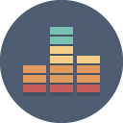



成绩记录表
成绩查询表
使用说明

